截图1
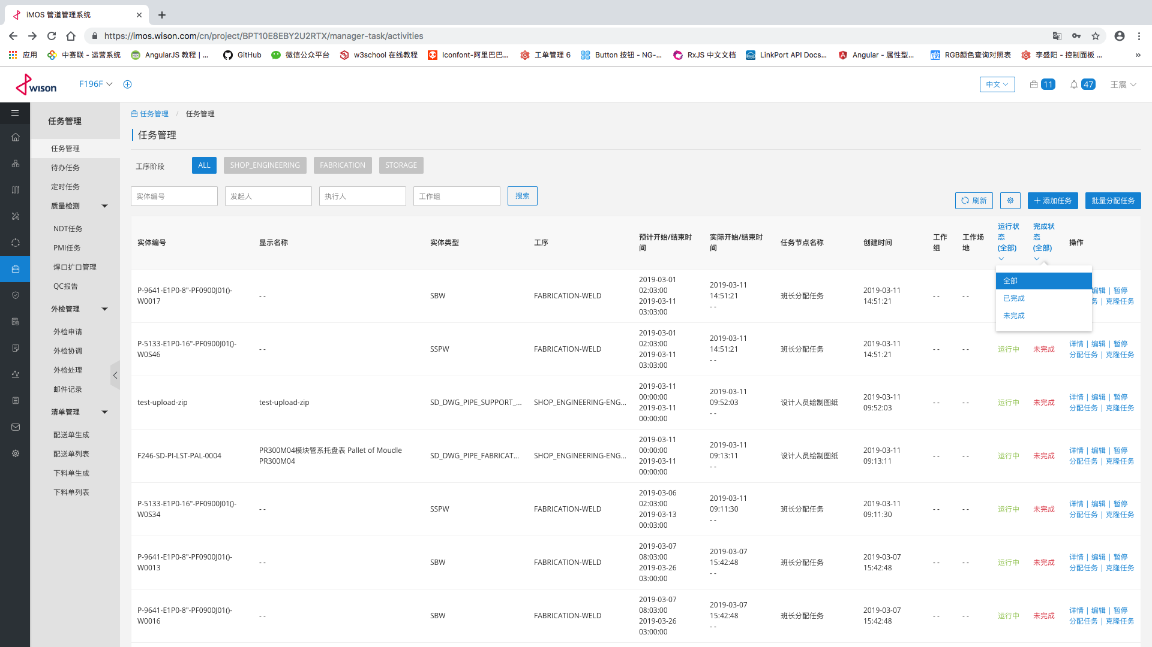
截图1

 | 根据工序阶段、工序、实体类型分类、实体类型对任务列表进行筛选；实体编号、发起人、执行人、工作组搜索。

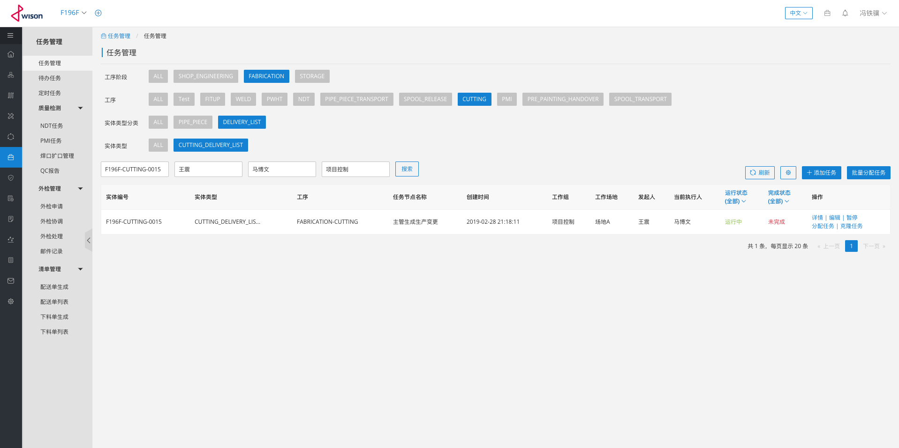

 | 控制要展示任务的列名称

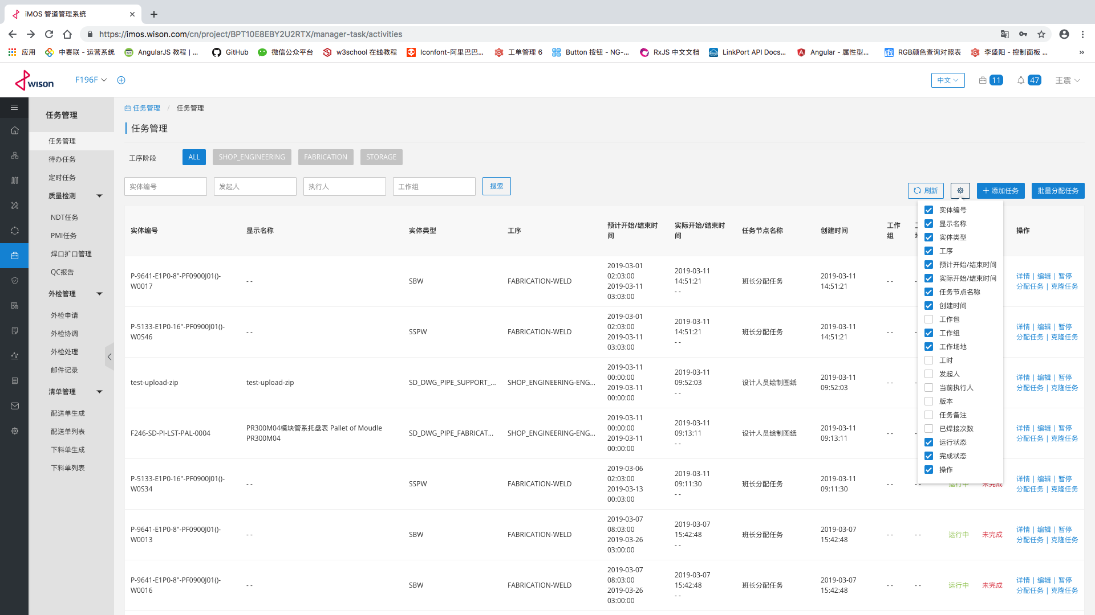

 | 状态筛选

截图2
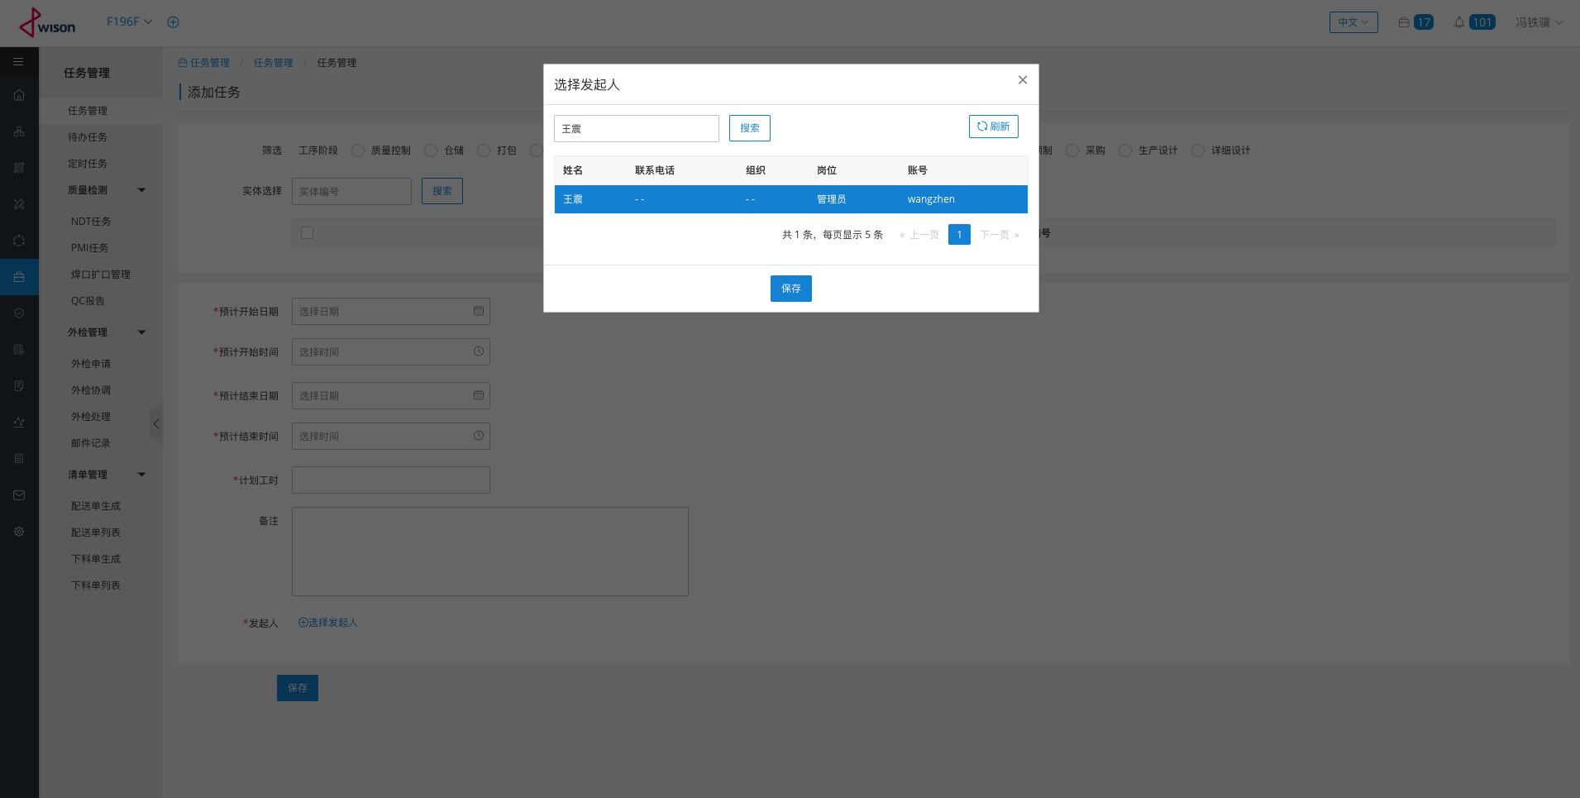
截图2

 | 根据工序阶段、工序、实体类型，创建任务

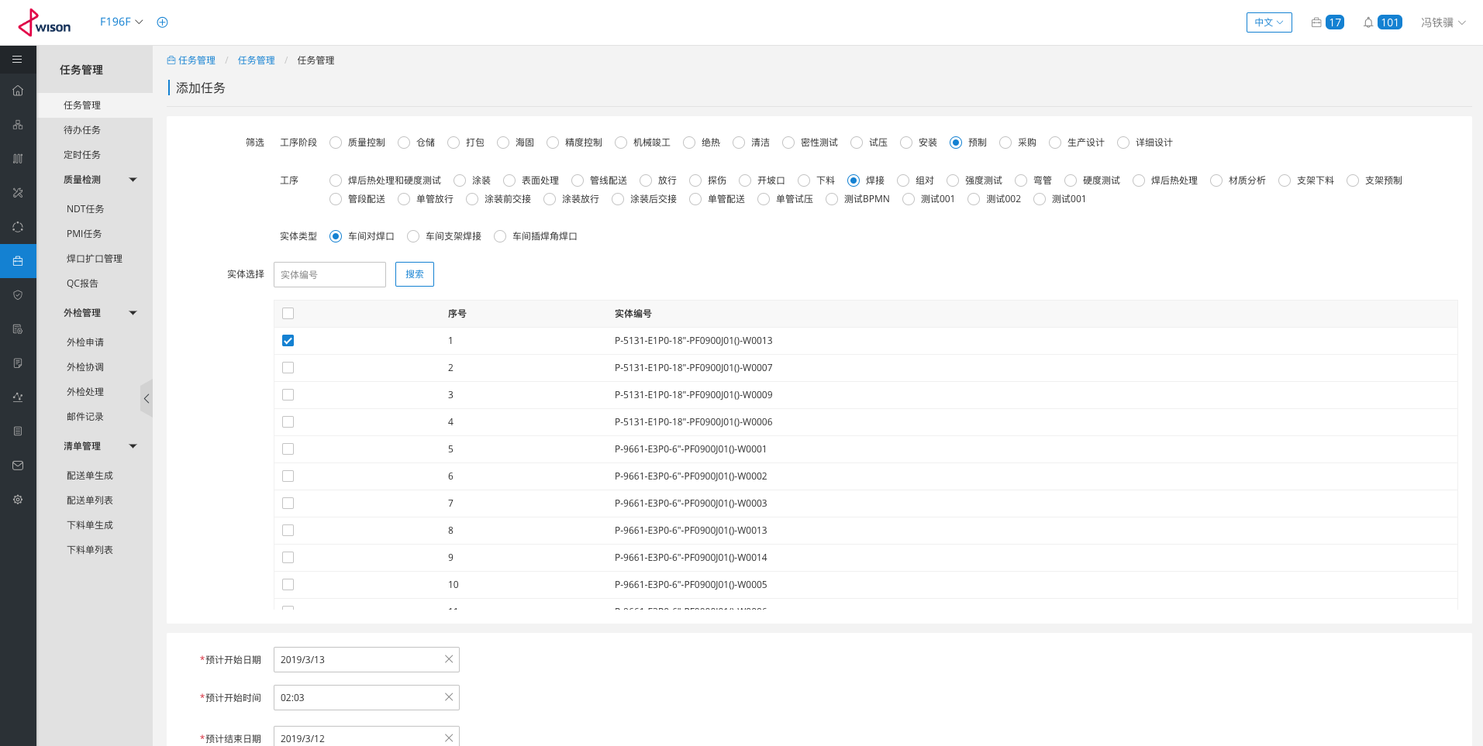

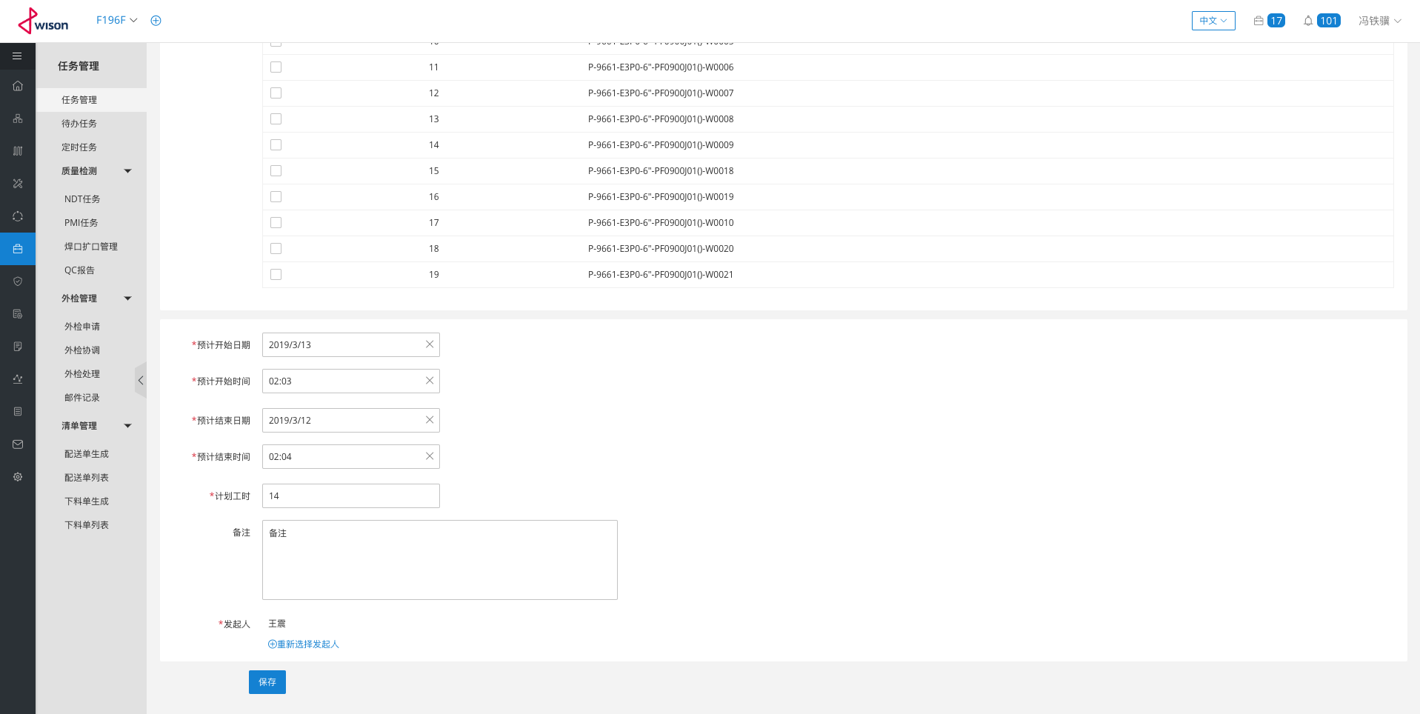

 | 搜索指定人名称，并设置发起人

截图3
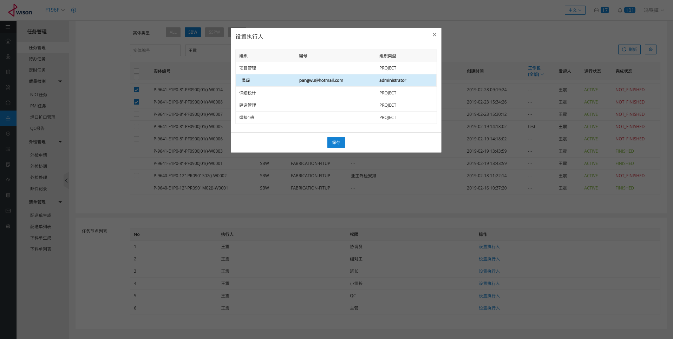
截图3

 | 根据工序阶段、工序、实体类型分类、实体类型筛选及实体编号、发起人等搜索等条件进行批量任务的分配

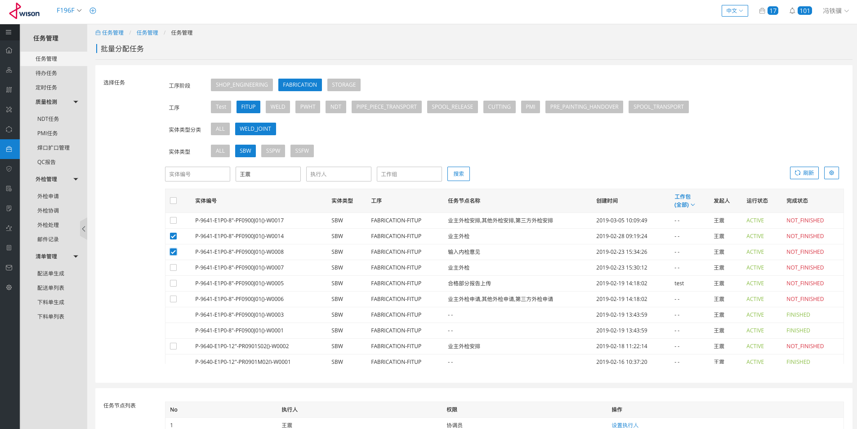

 | 设置执行人

截图4
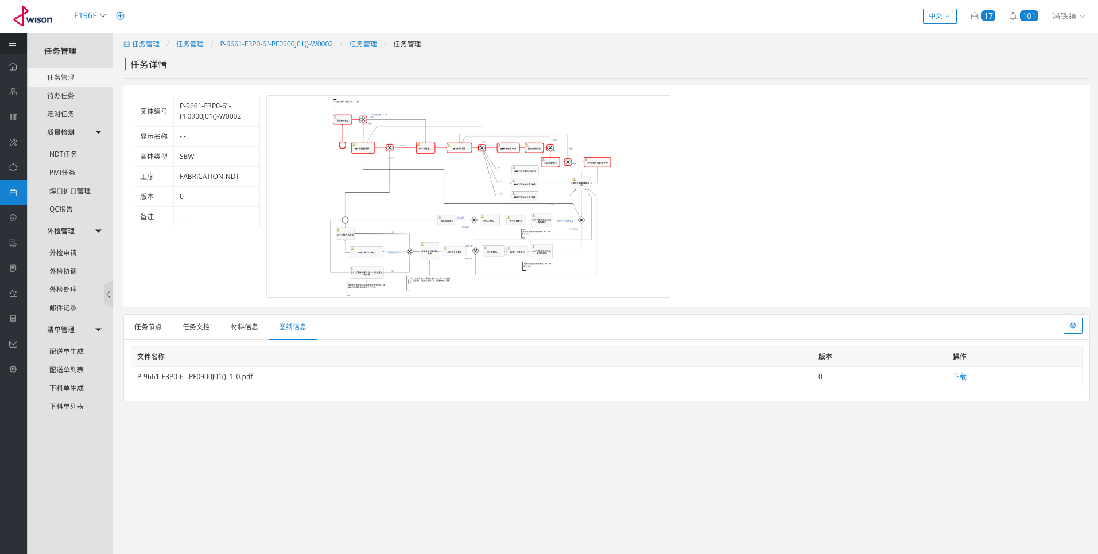
截图4

 | 任务详情-任务节点

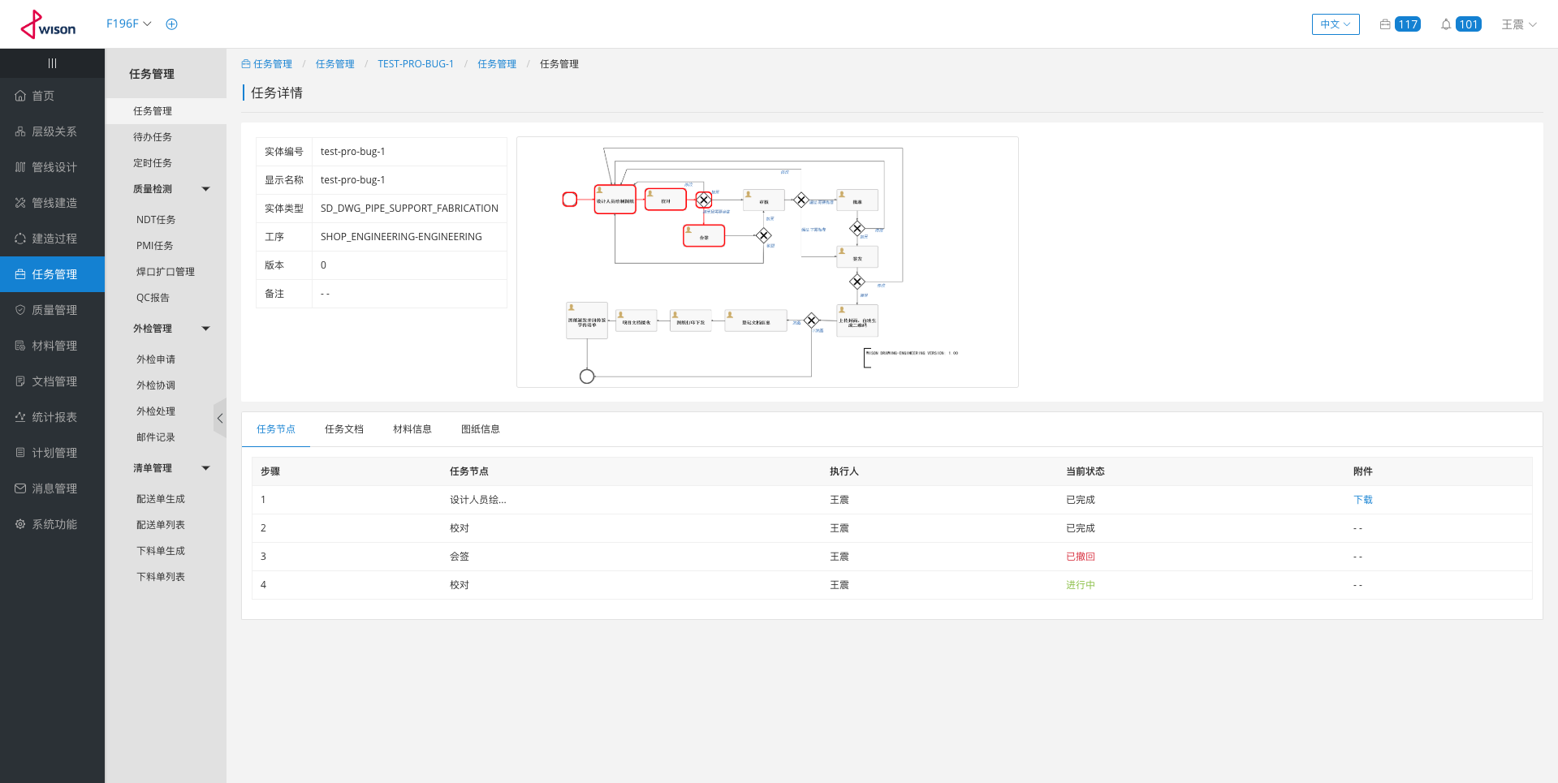

 | 任务详情-任务文档

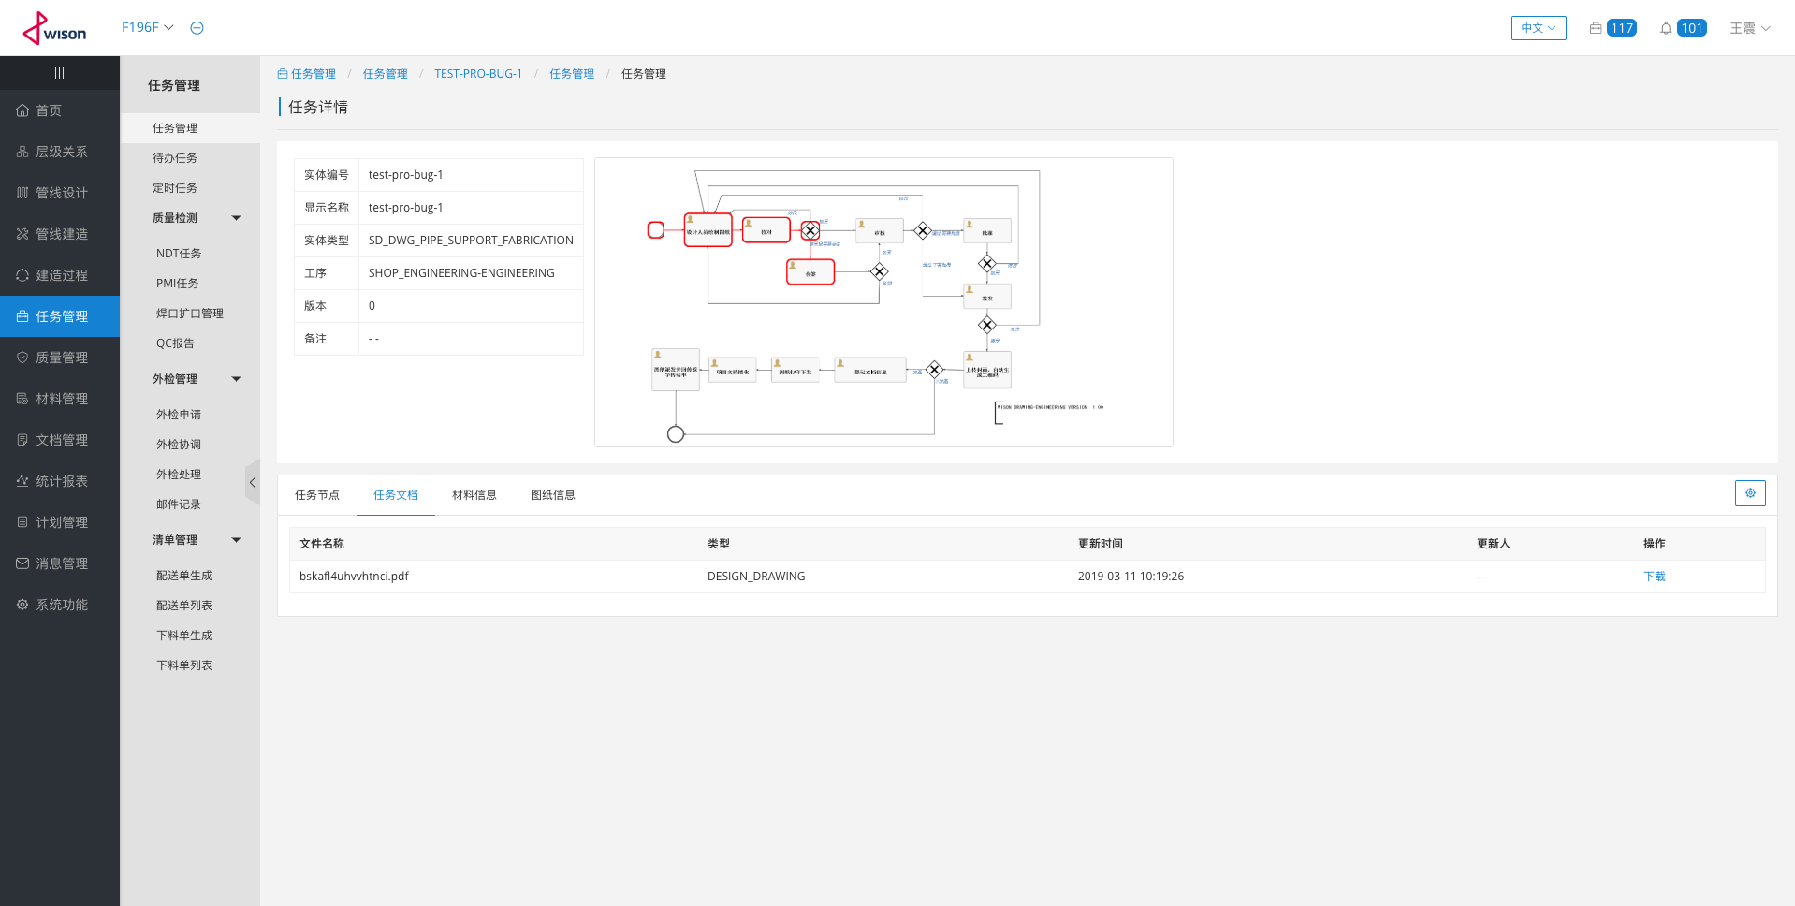

 | 任务详情-材料信息

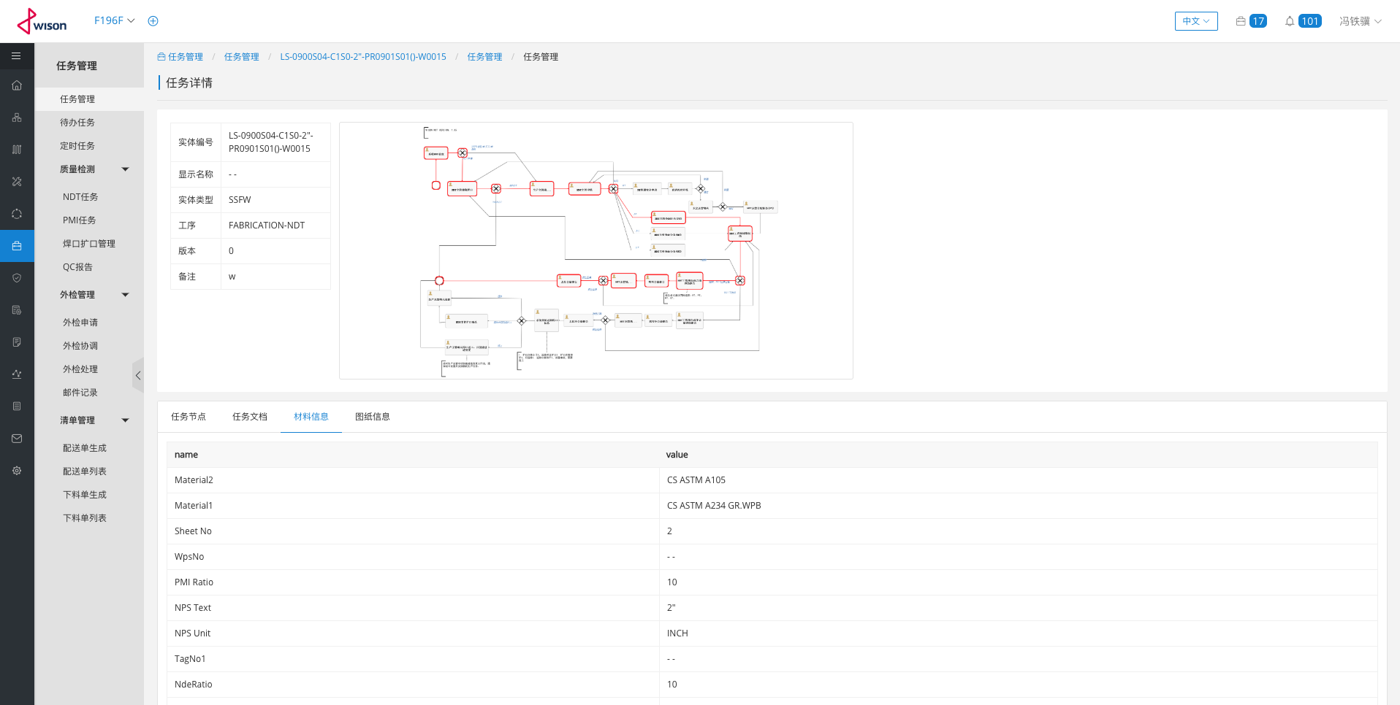

 | 任务详情-图纸信息

截图5
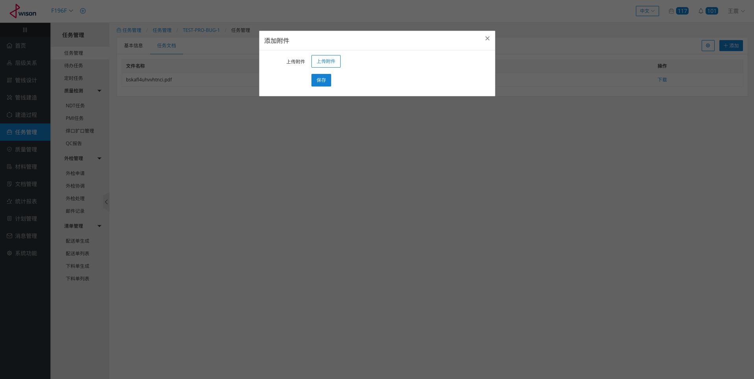
截图5

 | 编辑任务-基本信息

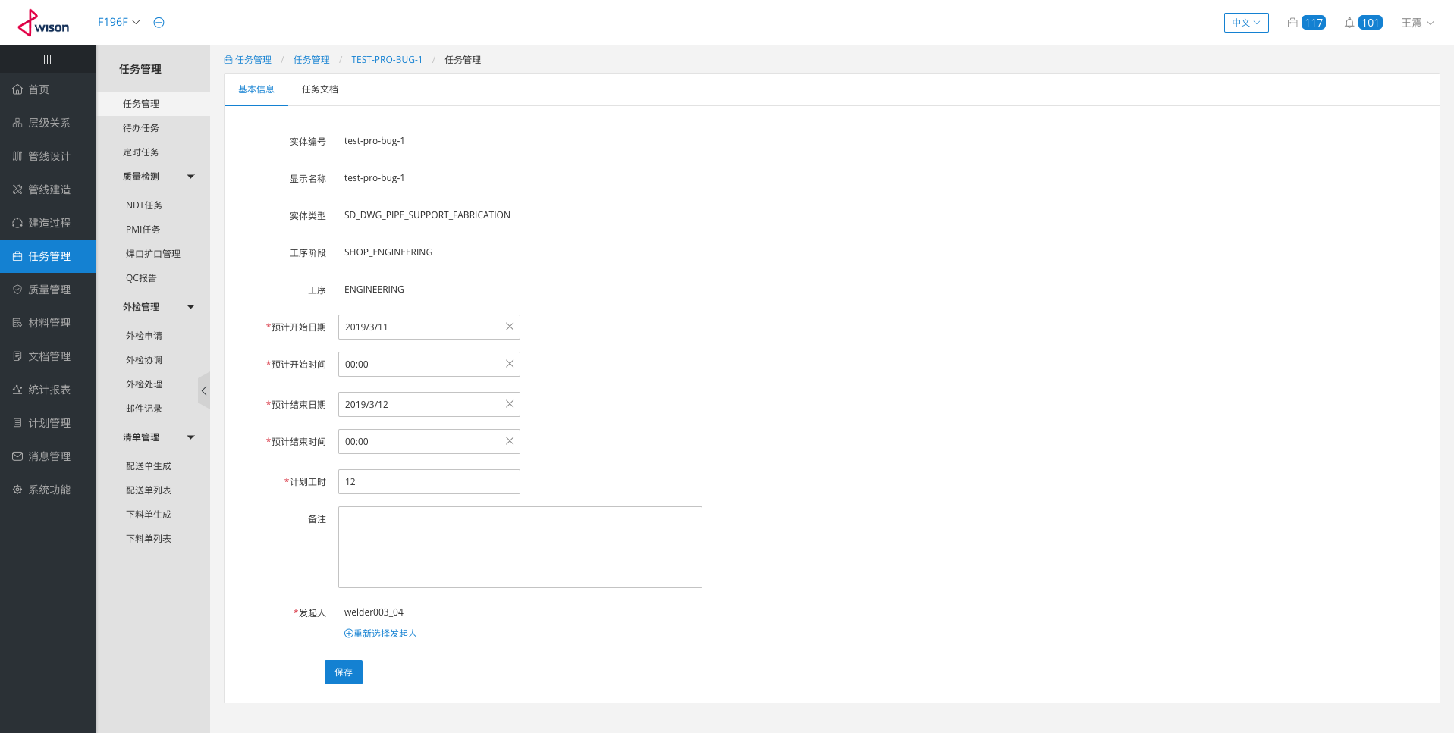

 | 编辑任务-任务文档

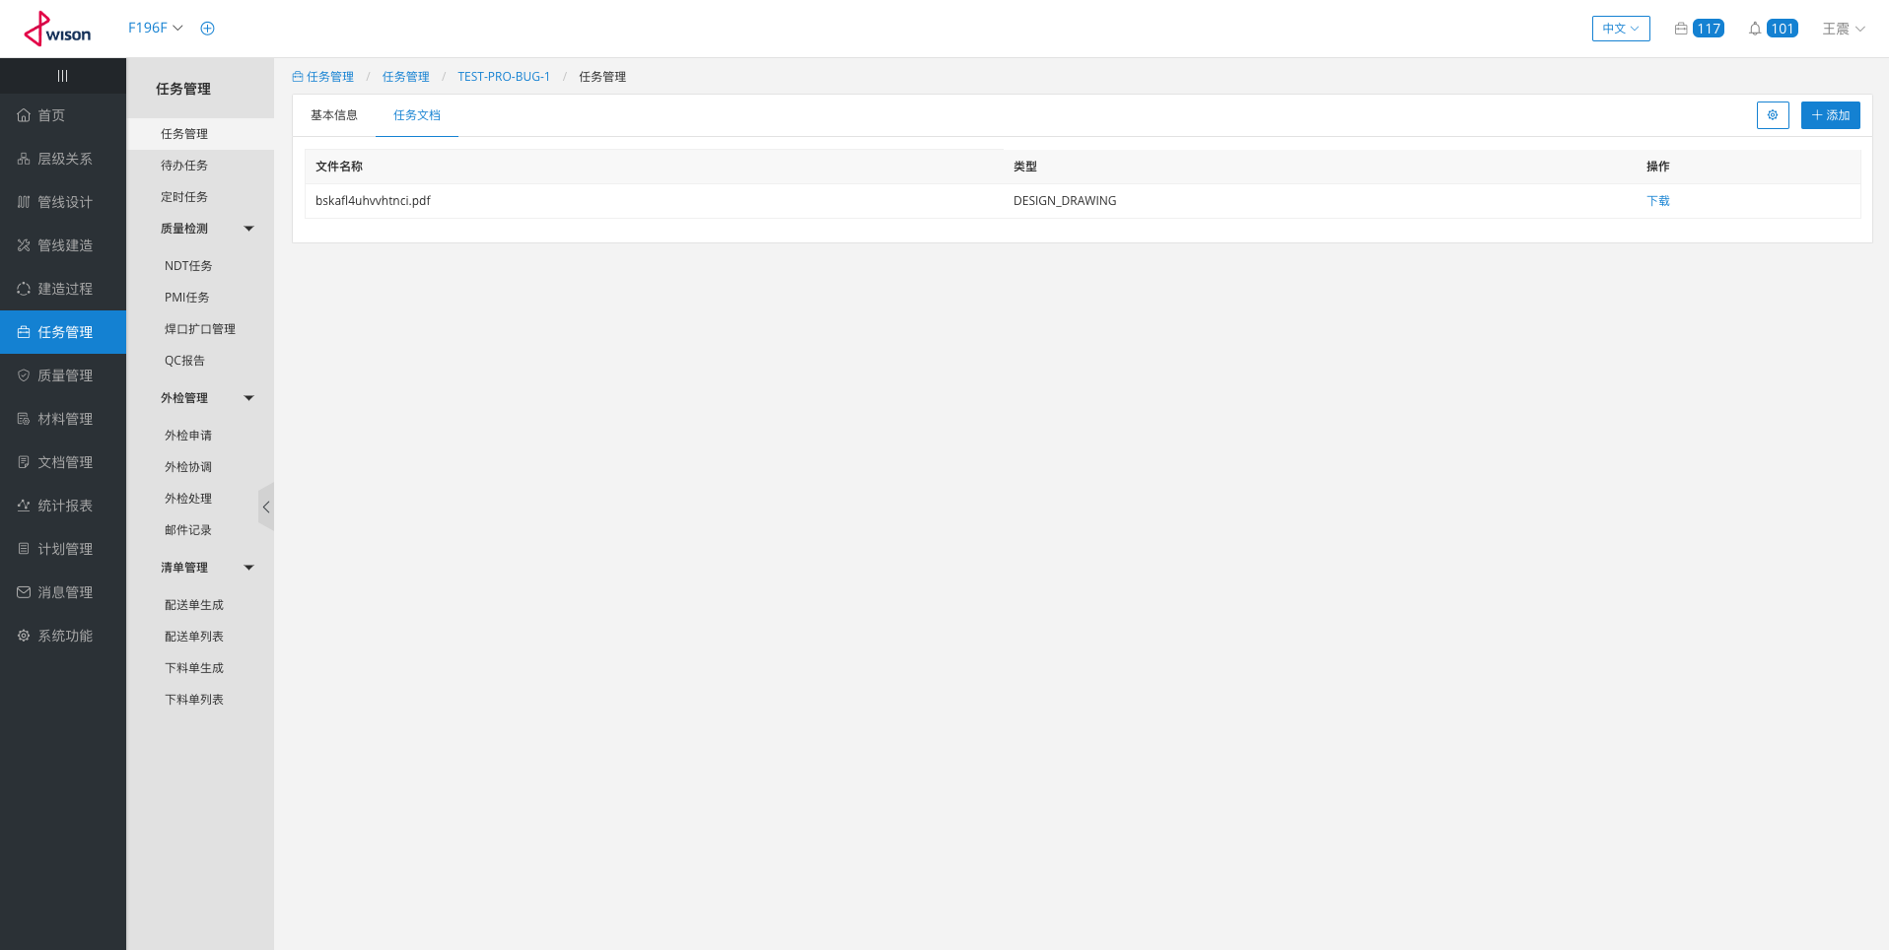

 | 任务详情-任务文档的添加

截图6
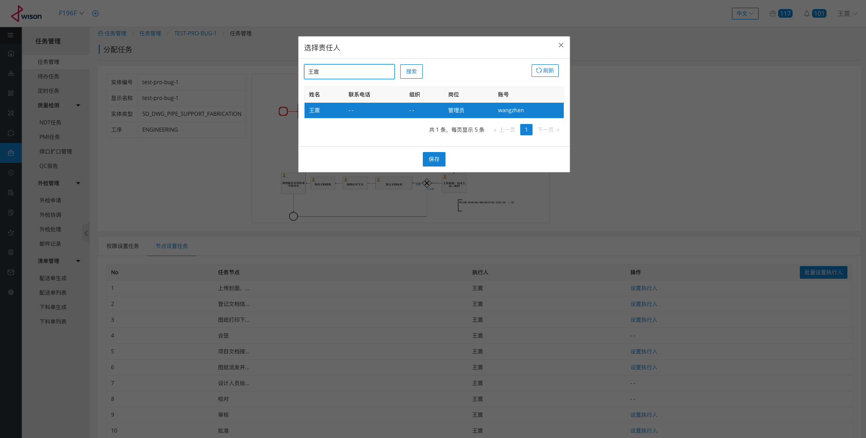
截图6

 | 按权限划分的任务列表

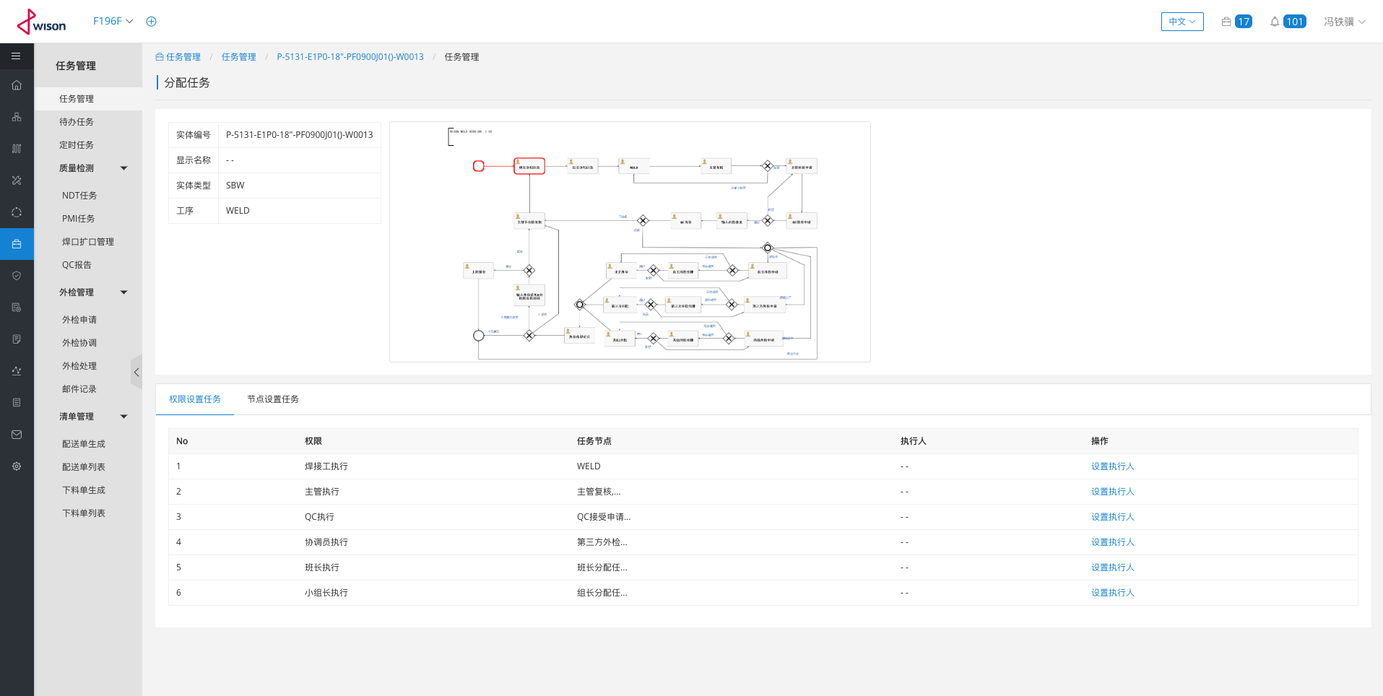

 | 按权限分配执行人

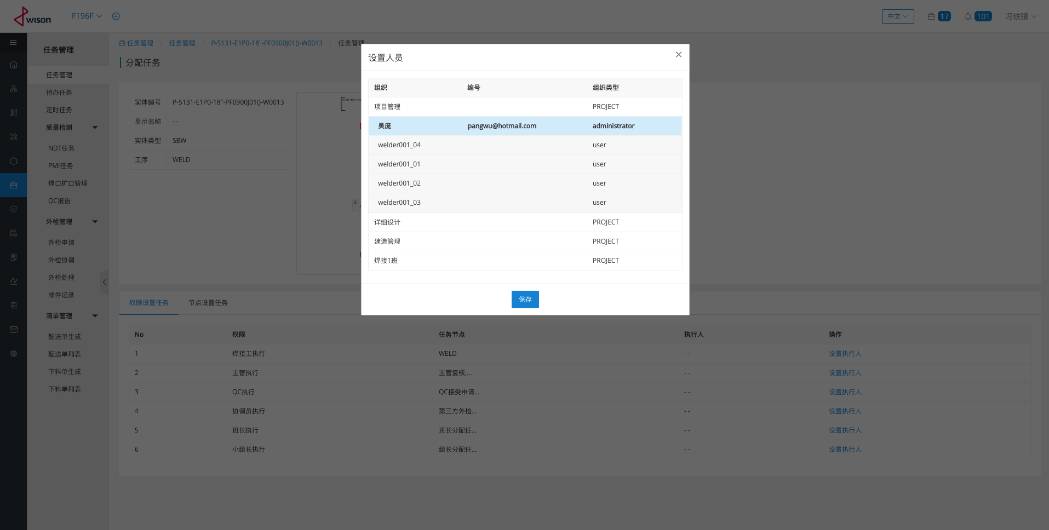

 | 按任务节点划分的任务列表

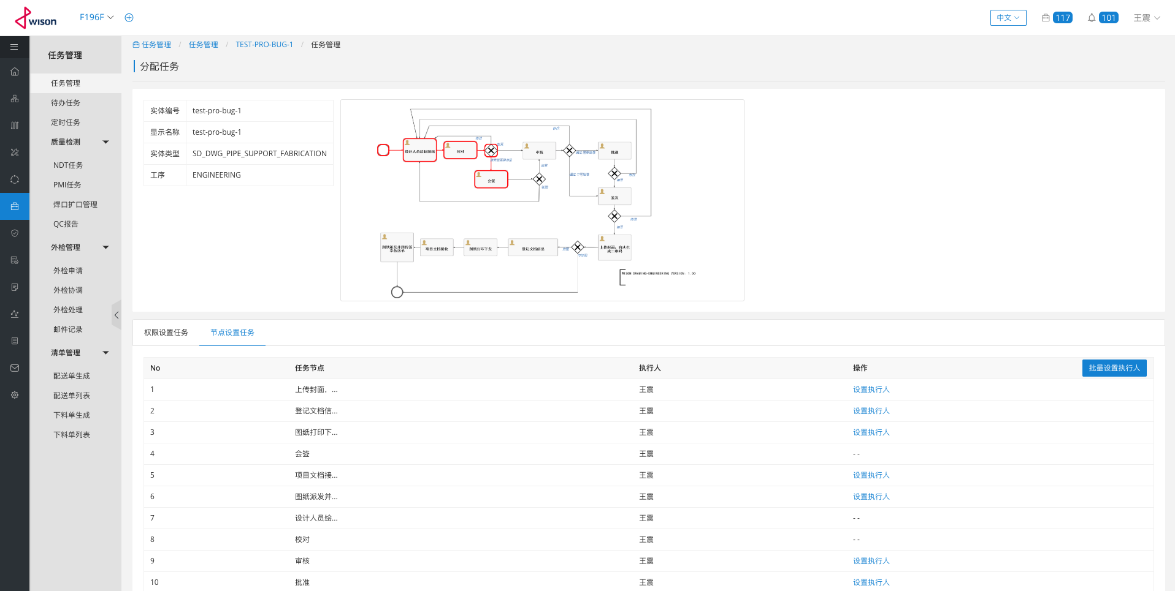

 | 搜索人员设置人员

截图7
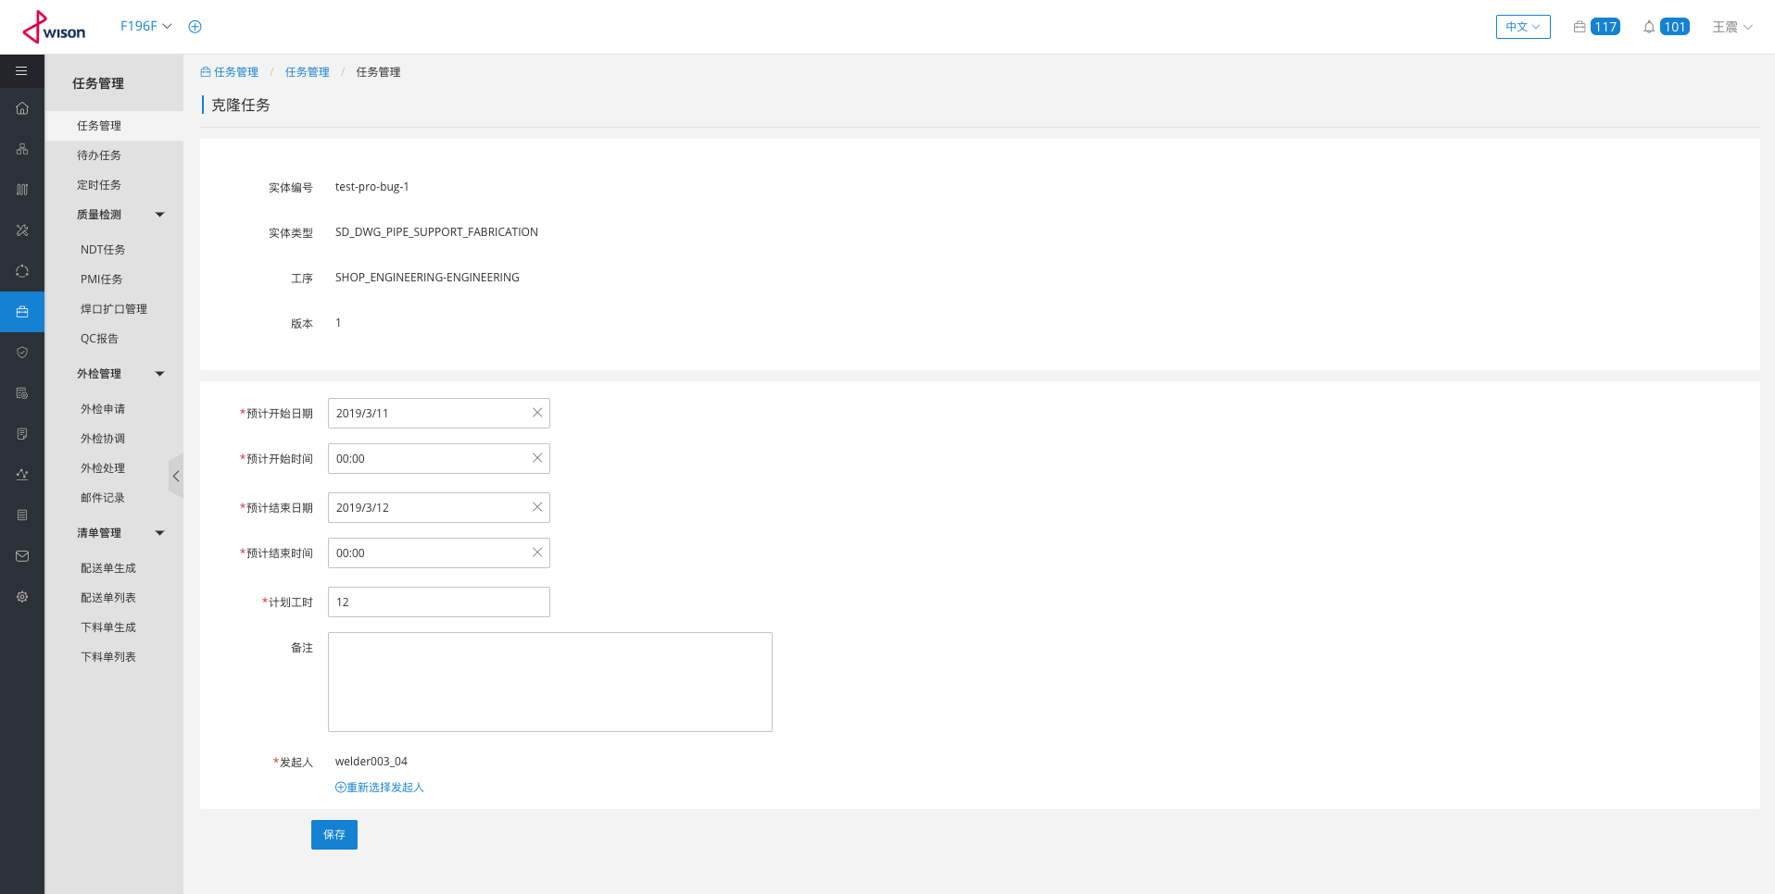
截图6

